Framworks
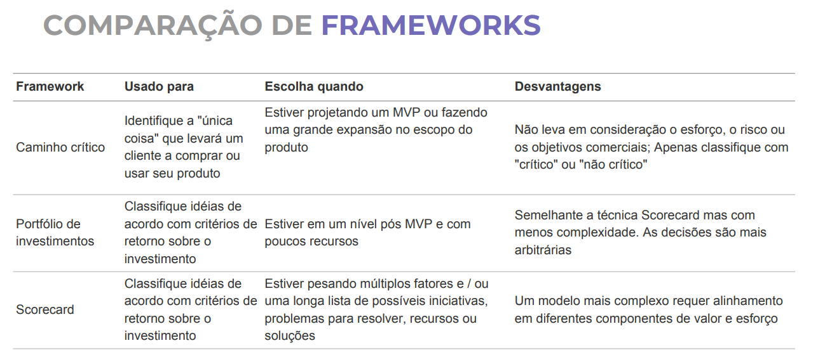

Backlog
Backlog

Portifólio de Investimento
2 | 4
5 | 2
3 | 5
4 | 4
1 | 5
4 | 2
3 | 1
3 | 3
3 | 4
#N/A | #N/A
#N/A | #N/A
#N/A | #N/A
#N/A | #N/A
#N/A | #N/A
#N/A | #N/A
#N/A | #N/A
#N/A | #N/A
#N/A | #N/A
#N/A | #N/A
#N/A | #N/A
#N/A | #N/A
#N/A | #N/A
#N/A | #N/A
#N/A | #N/A
#N/A | #N/A
#N/A | #N/A
#N/A | #N/A
#N/A | #N/A
#N/A | #N/A
#N/A | #N/A
#N/A | #N/A
#N/A | #N/A
#N/A | #N/A
#N/A | #N/A
Matriz Pick
5 | 4
2 | 2
4 | 4
4 | 1
5 | 5
1 | 5
5 | 2
3 | 1
2 | 5
#N/A | #N/A
#N/A | #N/A
#N/A | #N/A
#N/A | #N/A
#N/A | #N/A
#N/A | #N/A
#N/A | #N/A
#N/A | #N/A
#N/A | #N/A
#N/A | #N/A
#N/A | #N/A
#N/A | #N/A
#N/A | #N/A
#N/A | #N/A
#N/A | #N/A
#N/A | #N/A
#N/A | #N/A
#N/A | #N/A
#N/A | #N/A
#N/A | #N/A
#N/A | #N/A
#N/A | #N/A
#N/A | #N/A
#N/A | #N/A
#N/A | #N/A
Épicos | Componentes (descrição) | Negócio | Score | Caminho Crítico
Iniciativa 1 | teste teste | Aquisição | 1.5
Iniciativa 2 | teste teste | Eficiência Operacional | 0.5
Iniciativa 3 | teste teste | Receita | 0.0 | x
Iniciativa 4 | teste teste | Performance | 9.0
Iniciativa 5 | teste teste | Performance | 1.2
Iniciativa 6 | teste teste | Otimização de Processo | 0.3
Iniciativa 7 | teste teste | Compliance | NA
Iniciativa 8 | teste teste | Retenção | NA
Iniciativa 9 | teste teste | Eficiência Operacional | 0.8 | x

Investimento
Visão de portfólio de investimentos
Portifólio de Investimento
Épicos | Componentes (descrição) | Negócio | Risco | Risk | Oportunidade | O | Esforço | Eff | Impacto | Imp
Iniciativa 1 | teste teste | Aquisição | Baixo | 2 | Alto | 4 | Muito alto | 5 | Alto | 4
Iniciativa 2 | teste teste | Eficiência Operacional | Muito alto | 5 | Baixo | 2 | Baixo | 2 | Baixo | 2
Iniciativa 3 | teste teste | Receita | Médio | 3 | Muito alto | 5 | Alto | 4 | Alto | 4
Iniciativa 4 | teste teste | Performance | Alto | 4 | Alto | 4 | Alto | 4 | Muito baixo | 1
Iniciativa 5 | teste teste | Performance | Muito baixo | 1 | Muito alto | 5 | Muito alto | 5 | Muito alto | 5
Iniciativa 6 | teste teste | Otimização de Processo | Alto | 4 | Baixo | 2 | Muito baixo | 1 | Muito alto | 5
Iniciativa 7 | teste teste | Compliance | Médio | 3 | Muito baixo | 1 | Muito alto | 5 | Baixo | 2
Iniciativa 8 | teste teste | Retenção | Médio | 3 | Médio | 3 | Médio | 3 | Muito baixo | 1
Iniciativa 9 | teste teste | Eficiência Operacional | Médio | 3 | Alto | 4 | Baixo | 2 | Muito alto | 5
 |  |  |  | #N/A |  | #N/A |  | #N/A |  | #N/A
 |  |  |  | #N/A |  | #N/A |  | #N/A |  | #N/A
 |  |  |  | #N/A |  | #N/A |  | #N/A |  | #N/A
 |  |  |  | #N/A |  | #N/A |  | #N/A |  | #N/A
 |  |  |  | #N/A |  | #N/A |  | #N/A |  | #N/A
 |  |  |  | #N/A |  | #N/A |  | #N/A |  | #N/A
 |  |  |  | #N/A |  | #N/A |  | #N/A |  | #N/A
Matriz Pick
 |  |  |  | #N/A |  | #N/A |  | #N/A |  | #N/A
 |  |  |  | #N/A |  | #N/A |  | #N/A |  | #N/A
 |  |  |  | #N/A |  | #N/A |  | #N/A |  | #N/A
 |  |  |  | #N/A |  | #N/A |  | #N/A |  | #N/A
 |  |  |  | #N/A |  | #N/A |  | #N/A |  | #N/A
 |  |  |  | #N/A |  | #N/A |  | #N/A |  | #N/A
 |  |  |  | #N/A |  | #N/A |  | #N/A |  | #N/A
 |  |  |  | #N/A |  | #N/A |  | #N/A |  | #N/A
 |  |  |  | #N/A |  | #N/A |  | #N/A |  | #N/A
 |  |  |  | #N/A |  | #N/A |  | #N/A |  | #N/A
 |  |  |  | #N/A |  | #N/A |  | #N/A |  | #N/A
 |  |  |  | #N/A |  | #N/A |  | #N/A |  | #N/A
 |  |  |  | #N/A |  | #N/A |  | #N/A |  | #N/A
 |  |  |  | #N/A |  | #N/A |  | #N/A |  | #N/A
 |  |  |  | #N/A |  | #N/A |  | #N/A |  | #N/A
 |  |  |  | #N/A |  | #N/A |  | #N/A |  | #N/A
 |  |  |  | #N/A |  | #N/A |  | #N/A |  | #N/A
 |  |  |  | #N/A |  | #N/A |  | #N/A |  | #N/A

